Citations rapport
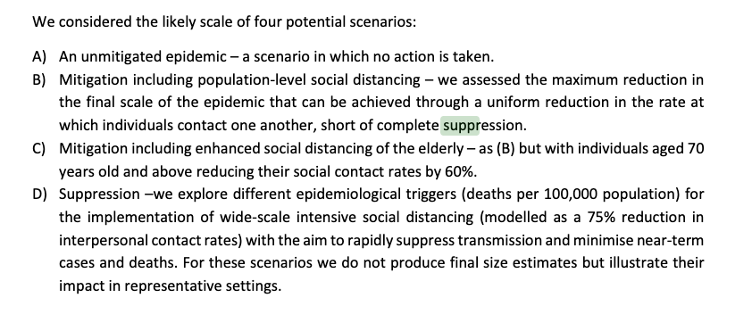
Our analysis therefore suggests that healthcare demand can only be kept within manageable levels | source
through the rapid adoption of public health measures (including testing and isolation of cases and | https://www.imperial.ac.uk/mrc-global-infectious-disease-analysis/covid-19/report-12-global-impact-covid-19/
wider social distancing measures) to suppress transmission

 | https://www.imperial.ac.uk/media/imperial-college/medicine/mrc-gida/Imperial-College-COVID19-Global-unmitigated-mitigated-suppression-scenarios.xlsx

Comparaison
 |  |  |  | Réalité
Suppression forte (confinement) | Distanciation renforcée des plus âgés | Distanciation sociale de toute la population | Aucune mesure |  |  |  | Réalité
 |  |  |  |  | Suppression forte (confinement) | Aucune mesure |  |  |  | Réalité
 | 16,192 | 30,434 | 66,393 |  | 5,791 |  | 2,300 | Suppression forte (confinement) | Aucune mesure
3,395 | 19,210 | 34,895 | 75,560 | 5,800 | 31,355 | 141,485 |  | 1,203 |  | 551
14,518 | 29,840 | 38,880 | 83,410 |  |  |  |  | 6,792 | 34,845
 | 33,878 | 42,473 | 90,157
Pic de lits de réanimation en Suède durant la 1ère vague
Suppression forte (confinement) | 1203 | 6792
Aucune mesure |  | 34845
 | 551
Morts du Covid en Suède durant la 1ère vague
Suppression forte (confinement) |  |  | 3395 | 14518
Distanciation renforcée des plus âgés |  | 16192 | 19210 | 29840 | 33878
Distanciation sociale de toute la population |  | 30434 | 34895 | 38880 | 42473
Aucune mesure |  | 66393 | 75560 | 83410 | 90157
 |  |  | 5800
Pic hospitalier en Suède durant la 1ère vague
Suppression forte (confinement) | 5791 | 31355
Aucune mesure |  | 141485
 | 2300

